medecin pour 100 000, 01,23
Sommaire

 | Carte 1 ● Densité de médecins pour 100 000 habitants au 1er janvier 2023
 | Sources : ASIP-Santé RPPS, traitements Drees - données au 1er janvier 2023
 | Champ : France Entière

 |  |  | 1er janvier 2020 |  | 1er janvier 2021
 | Code | Départements | Omnipraticiens | Spécialistes | Omnipraticiens | Spécialistes
 | En | France entière | 151 | 188 | 151 | 188 | 0 | Omnipraticiens | Spécialistes
 | 1 | Ain | 102 | 76 | 102 | 74
 | 2 | Aisne | 104 | 116 | 101 | 114
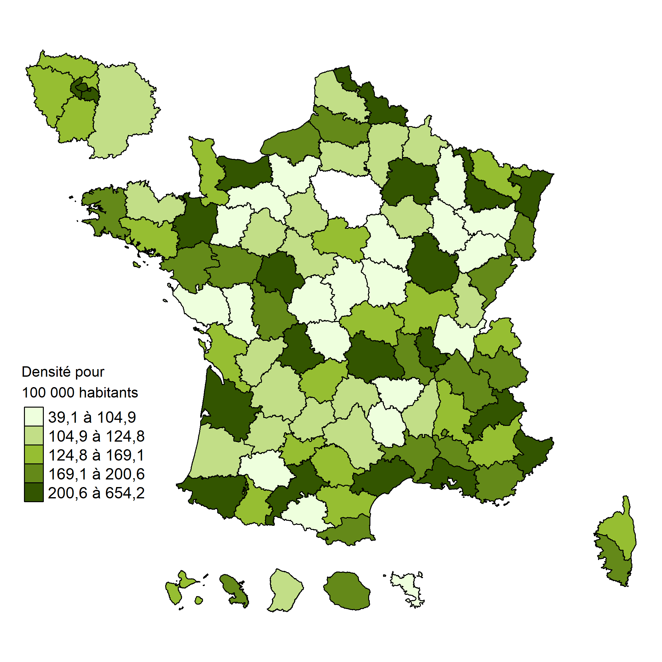
 | 3 | Allier | 138 | 138 | 136 | 138
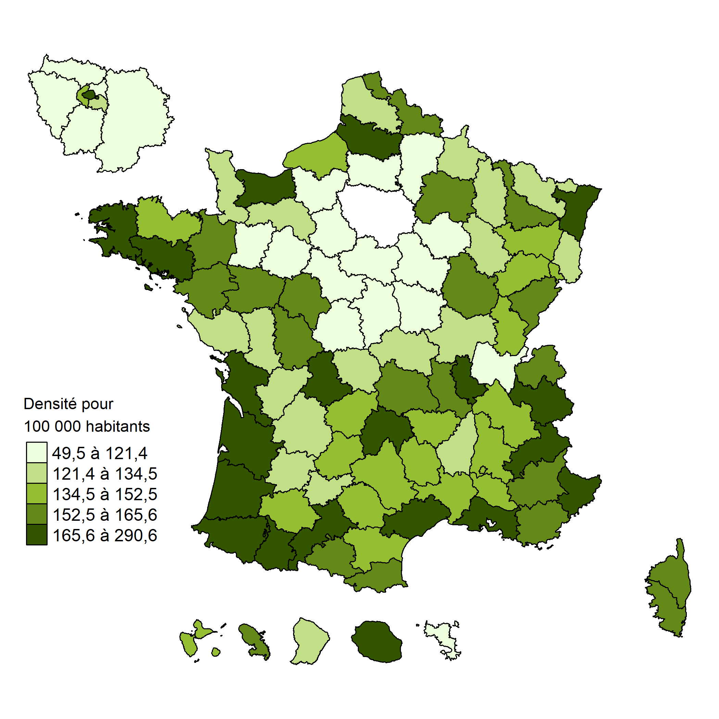
 | 4 | Alpes-de-Haute-Provence | 183 | 116 | 175 | 119
 | 5 | Hautes-Alpes | 248 | 194 | 266 | 202
 | 6 | Alpes-Maritimes | 179 | 277 | 177 | 279
 | 7 | Ardèche | 125 | 116 | 123 | 109
 | 8 | Ardennes | 132 | 107 | 130 | 108
 | 9 | Ariège | 163 | 107 | 159 | 106
 | 10 | Aube | 118 | 118 | 114 | 114
 | 11 | Aude | 148 | 142 | 149 | 139
 | 12 | Aveyron | 142 | 118 | 141 | 114
 | 13 | Bouches-du-Rhône | 181 | 268 | 178 | 268
 | 14 | Calvados | 166 | 206 | 166 | 210
 | 15 | Cantal | 162 | 120 | 158 | 120
 | 16 | Charente | 135 | 119 | 136 | 118
 | 17 | Charente-Maritime | 174 | 148 | 172 | 148
 | 18 | Cher | 108 | 104 | 104 | 106
 | 19 | Corrèze | 142 | 139 | 141 | 137
 | 21 | Côte-d'Or | 165 | 240 | 163 | 246
 | 22 | Côtes-d'Armor | 140 | 120 | 138 | 122
 | 23 | Creuse | 144 | 88 | 143 | 89
 | 24 | Dordogne | 138 | 106 | 131 | 105
 | 25 | Doubs | 168 | 196 | 164 | 198
 | 26 | Drôme | 146 | 149 | 144 | 150
 | 27 | Eure | 94 | 70 | 92 | 72
 | 28 | Eure-et-Loir | 97 | 106 | 94 | 105
 | 29 | Finistère | 179 | 180 | 178 | 180
 | 2A | Corse-du-Sud | 162 | 169 | 156 | 176
 | 2B | Haute-Corse | 149 | 134 | 147 | 141
 | 30 | Gard | 151 | 168 | 148 | 171
 | 31 | Haute-Garonne | 180 | 247 | 175 | 247
 | 32 | Gers | 144 | 94 | 143 | 93
 | 33 | Gironde | 182 | 247 | 181 | 252
 | 34 | Hérault | 186 | 260 | 183 | 263
 | 35 | Ille-et-Vilaine | 159 | 195 | 159 | 197
 | 36 | Indre | 116 | 88 | 116 | 90
 | 37 | Indre-et-Loire | 164 | 225 | 160 | 221
 | 38 | Isère | 160 | 187 | 160 | 185
 | 39 | Jura | 150 | 97 | 142 | 101
 | 40 | Landes | 163 | 125 | 164 | 124
 | 41 | Loir-et-Cher | 121 | 116 | 120 | 116
 | 42 | Loire | 162 | 180 | 160 | 179
 | 43 | Haute-Loire | 146 | 87 | 144 | 88
 | 44 | Loire-Atlantique | 167 | 184 | 167 | 188
 | 45 | Loiret | 109 | 129 | 107 | 129
 | 46 | Lot | 159 | 113 | 156 | 113
 | 47 | Lot-et-Garonne | 129 | 122 | 131 | 121
 | 48 | Lozère | 136 | 92 | 137 | 89
 | 49 | Maine-et-Loire | 163 | 178 | 161 | 182
 | 50 | Manche | 139 | 120 | 134 | 124
 | 51 | Marne | 153 | 206 | 153 | 212
 | 52 | Haute-Marne | 145 | 99 | 141 | 103
 | 53 | Mayenne | 110 | 80 | 110 | 82
 | 54 | Meurthe-et-Moselle | 170 | 232 | 170 | 238
 | 55 | Meuse | 137 | 74 | 130 | 72
 | 56 | Morbihan | 162 | 147 | 166 | 149
 | 57 | Moselle | 127 | 143 | 125 | 143
 | 58 | Nièvre | 122 | 108 | 125 | 104
 | 59 | Nord | 164 | 196 | 163 | 197
 | 60 | Oise | 107 | 105 | 105 | 102
 | 61 | Orne | 127 | 101 | 129 | 100
 | 62 | Pas-de-Calais | 133 | 123 | 131 | 123
 | 63 | Puy-de-Dôme | 158 | 210 | 158 | 211
 | 64 | Pyrénées-Atlantiques | 194 | 204 | 199 | 210
 | 65 | Hautes-Pyrénées | 195 | 153 | 194 | 154
 | 66 | Pyrénées-Orientales | 176 | 173 | 173 | 170
 | 67 | Bas-Rhin | 173 | 233 | 170 | 237
 | 68 | Haut-Rhin | 134 | 172 | 134 | 172
 | 69 | Rhône | 179 | 280 | 175 | 282
 | 70 | Haute-Saône | 136 | 95 | 135 | 93
 | 71 | Saône-et-Loire | 129 | 135 | 129 | 138
 | 72 | Sarthe | 114 | 121 | 114 | 119
 | 73 | Savoie | 199 | 177 | 204 | 183
 | 74 | Haute-Savoie | 154 | 157 | 154 | 161
 | 75 | Paris | 243 | 626 | 239 | 635
 | 76 | Seine-Maritime | 146 | 184 | 145 | 187
 | 77 | Seine-et-Marne | 96 | 112 | 93 | 109
 | 78 | Yvelines | 117 | 163 | 114 | 163
 | 79 | Deux-Sèvres | 129 | 101 | 127 | 98
 | 80 | Somme | 170 | 193 | 170 | 197
 | 81 | Tarn | 143 | 151 | 142 | 149
 | 82 | Tarn-et-Garonne | 134 | 129 | 132 | 127
 | 83 | Var | 163 | 174 | 159 | 173
 | 84 | Vaucluse | 154 | 175 | 154 | 173
 | 85 | Vendée | 125 | 100 | 124 | 97
 | 86 | Vienne | 163 | 203 | 157 | 200
 | 87 | Haute-Vienne | 191 | 217 | 182 | 216
 | 88 | Vosges | 145 | 105 | 145 | 104
 | 89 | Yonne | 114 | 104 | 112 | 103
 | 90 | Territoire de Belfort | 154 | 196 | 149 | 194
 | 91 | Essonne | 111 | 132 | 110 | 133
 | 92 | Hauts-de-Seine | 150 | 245 | 145 | 242
 | 93 | Seine-Saint-Denis | 108 | 138 | 105 | 140
 | 94 | Val-de-Marne | 130 | 253 | 128 | 255
 | 95 | Val-d'Oise | 105 | 137 | 101 | 137
 | 971 | Guadeloupe | 149 | 154 | 150 | 152
 | 972 | Martinique | 146 | 160 | 145 | 163
 | 973 | Guyane | 141 | 80 | 144 | 83
 | 974 | Réunion | 171 | 168 | 169 | 173
 | 976 | Mayotte | 46 | 37 | 49 | 37

recours hospitalisa 10000hab
Sommaire

 | Cartes ● Taux de recours standardisés en nombre de séjours en hospitalisation complète pour la chirurgie et la médecine et en nombre de journées pour les SSR et la PSY pour 10 000 habitants en 2023
 | Source : PMSI, ATIH

 | Code région | Région | Chirurgie | Médecine | SMR | PSY
 | 11 | ILE-DE-FRANCE | 306 | 699 | 6,095 | 2,969
 | 24 | CENTRE-VAL DE LOIRE | 341 | 695 | 4,877 | 3,309
 | 27 | BOURGOGNE-FRANCHE-COMTÉ | 350 | 767 | 5,018 | 3,241
 | 28 | NORMANDIE | 360 | 787 | 5,513 | 3,029
 | 32 | HAUTS-DE-FRANCE | 383 | 880 | 4,983 | 2,845
 | 44 | GRAND EST | 357 | 756 | 4,632 | 2,599
 | 52 | PAYS DE LA LOIRE | 342 | 654 | 4,035 | 2,517
 | 53 | BRETAGNE | 335 | 759 | 4,570 | 3,885
 | 75 | NOUVELLE-AQUITAINE | 359 | 662 | 4,404 | 3,435
 | 76 | OCCITANIE | 373 | 666 | 5,629 | 3,793
 | 84 | AUVERGNE-RHÔNE-ALPES | 366 | 707 | 4,657 | 3,120
 | 93 | PROVENCE-ALPES-CÔTE D'AZUR | 389 | 738 | 6,511 | 3,875
 | 94 | CORSE | 399 | 634 | 6,982 | 3,486
 | 1 | GUADELOUPE | 302 | 751 | 7,489 | 3,029
 | 2 | MARTINIQUE | 277 | 604 | 4,110 | 3,696
 | 3 | GUYANE | 304 | 895 | 7,068 | 1,680
 | 4 | LA RÉUNION | 338 | 887 | 7,622 | 2,588
 | 6 | MAYOTTE | 200 | 569 | 1,541 | 270

 | Carte 1 ● Taux de recours standardisés en nombre de séjours en hospitalisation complète pour 10 000 habitants en 2023

 |  | Chirurgie |  |  |  |  | Médecine
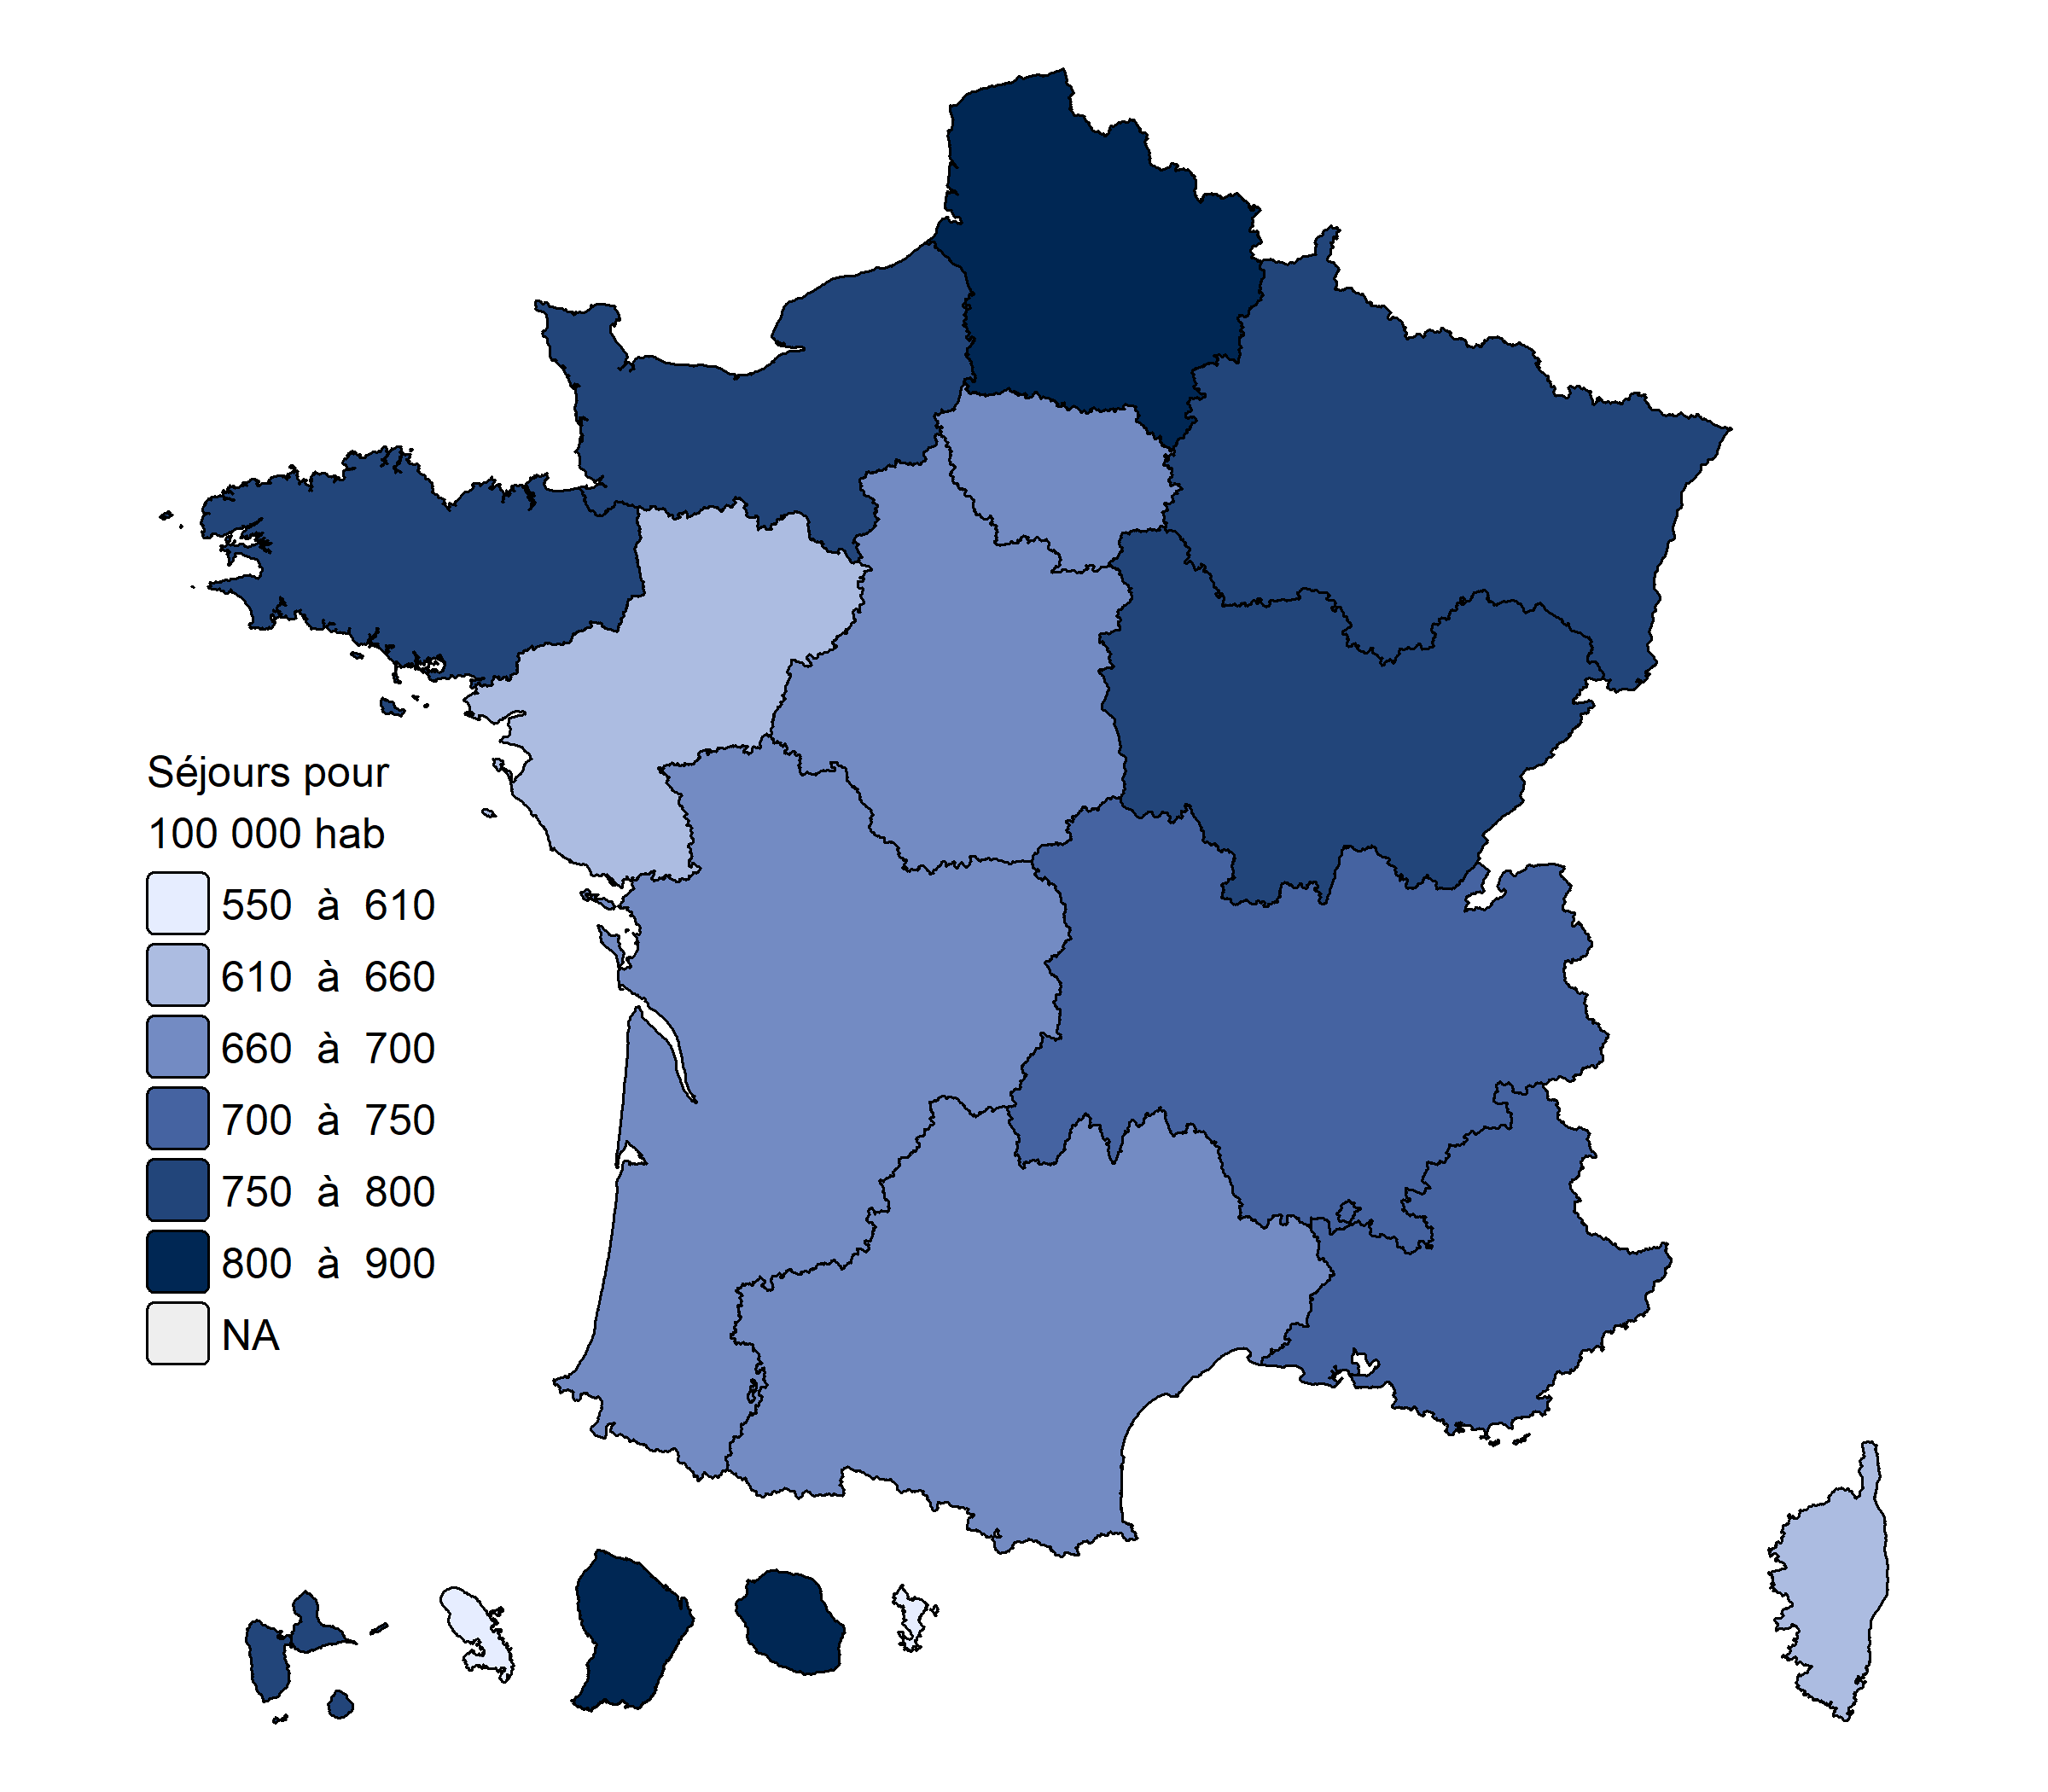
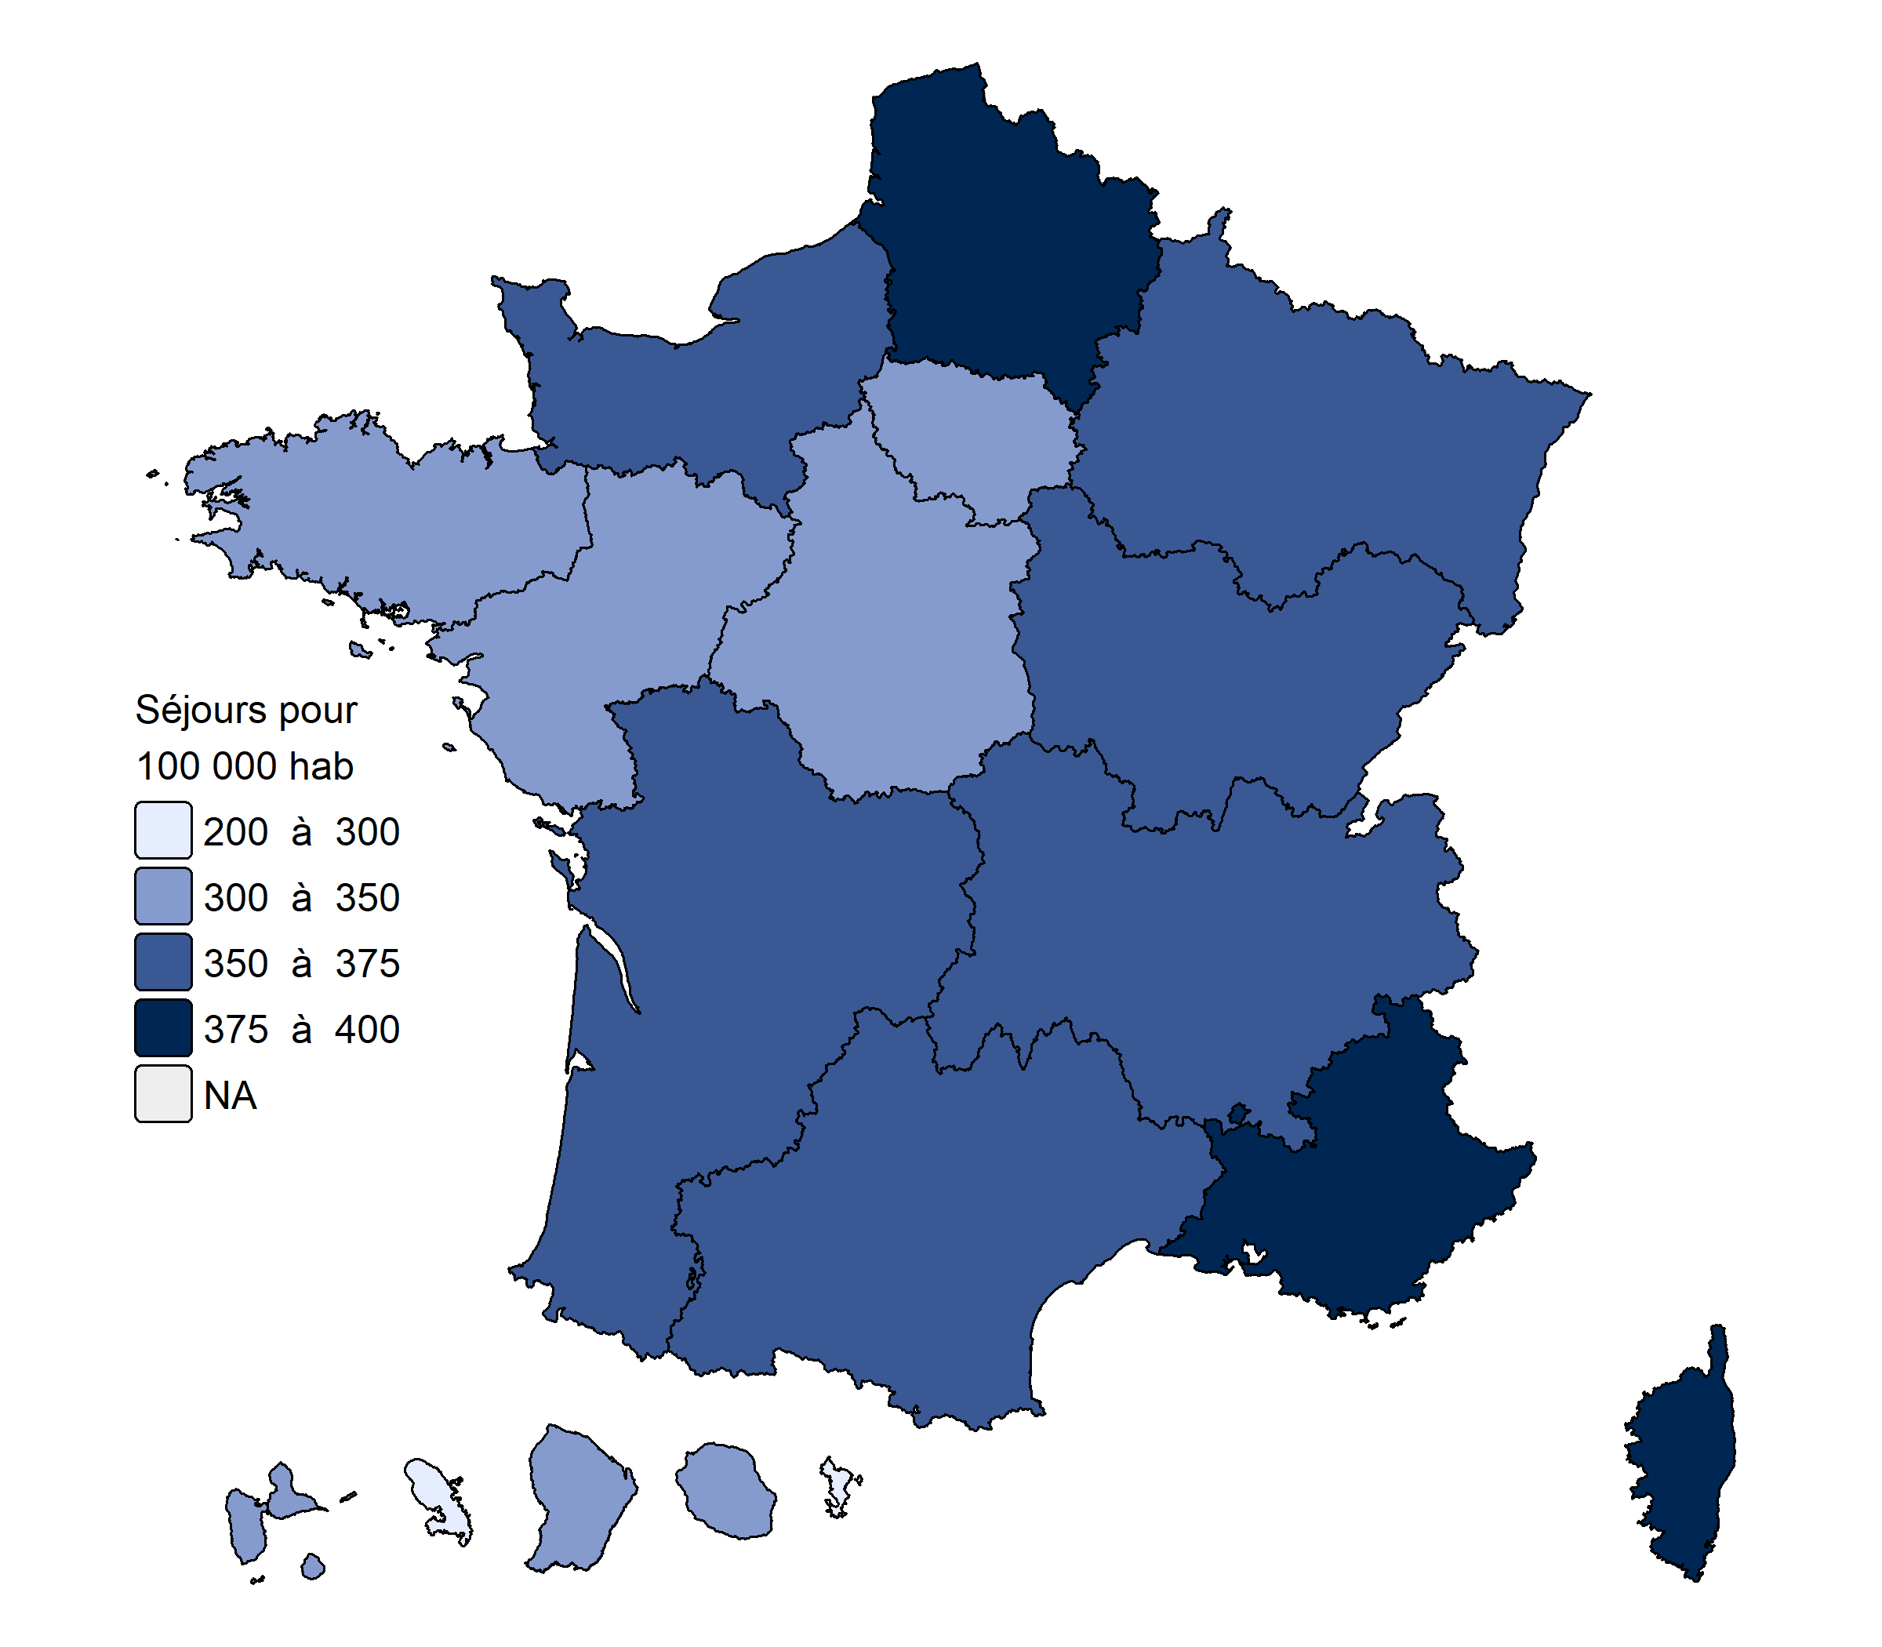

 | Source : PMSI, ATIH

 | Carte 2 ● Taux de recours standardisés en SMR en nombre de journées pour 10 000 habitants en 2023

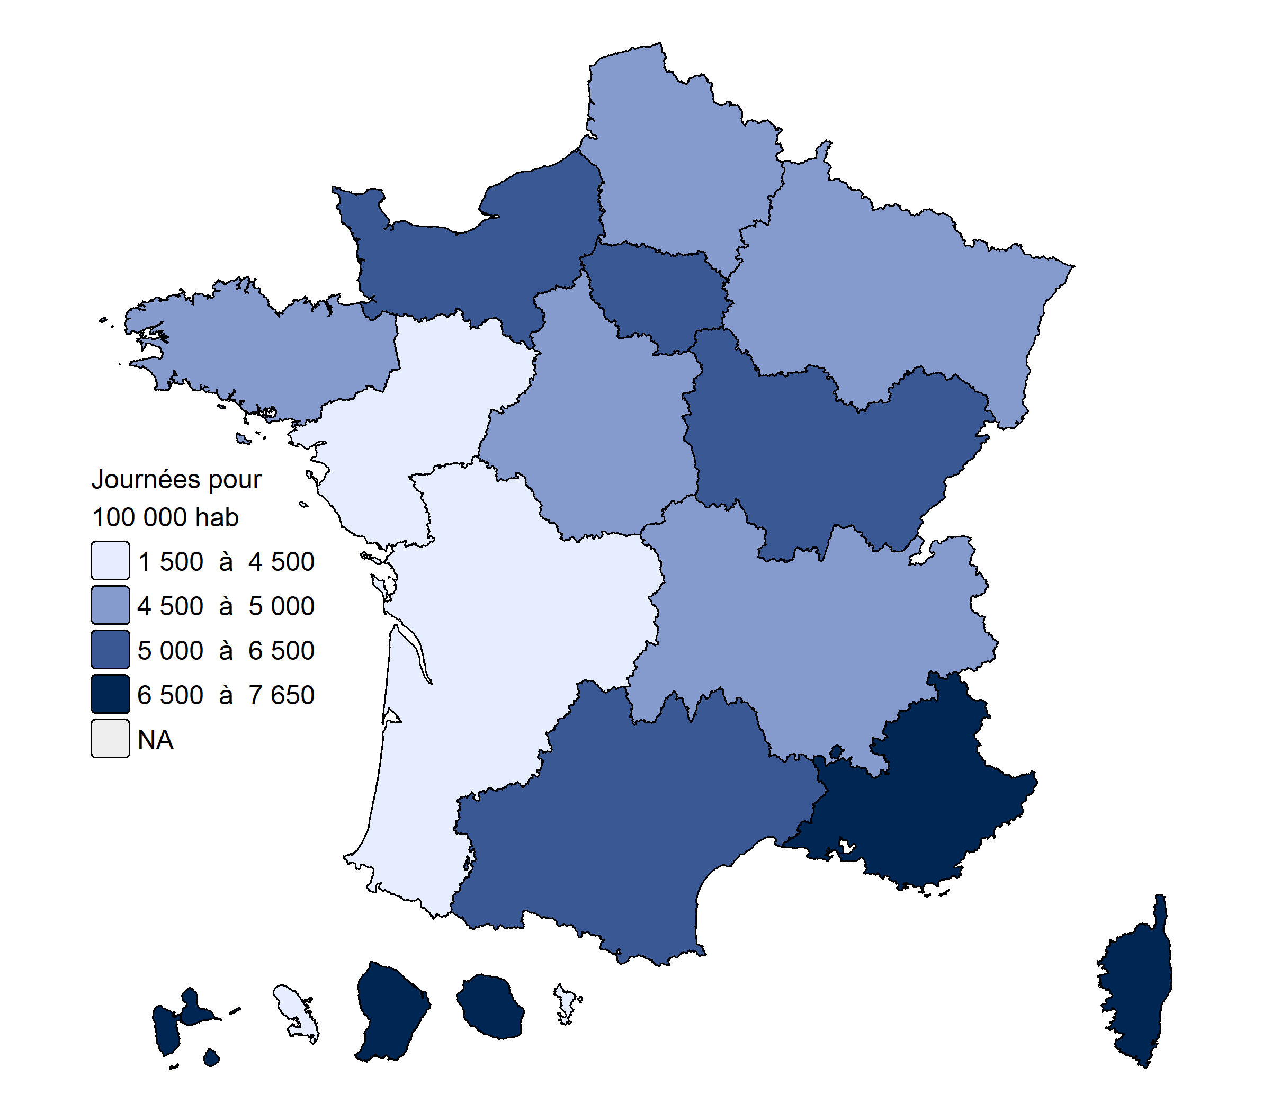

 | Source : PMSI, ATIH

 | Carte 3 ● Taux de recours standardisés en psychiatrie en nombre de journées pour 10 000 habitants en 2023

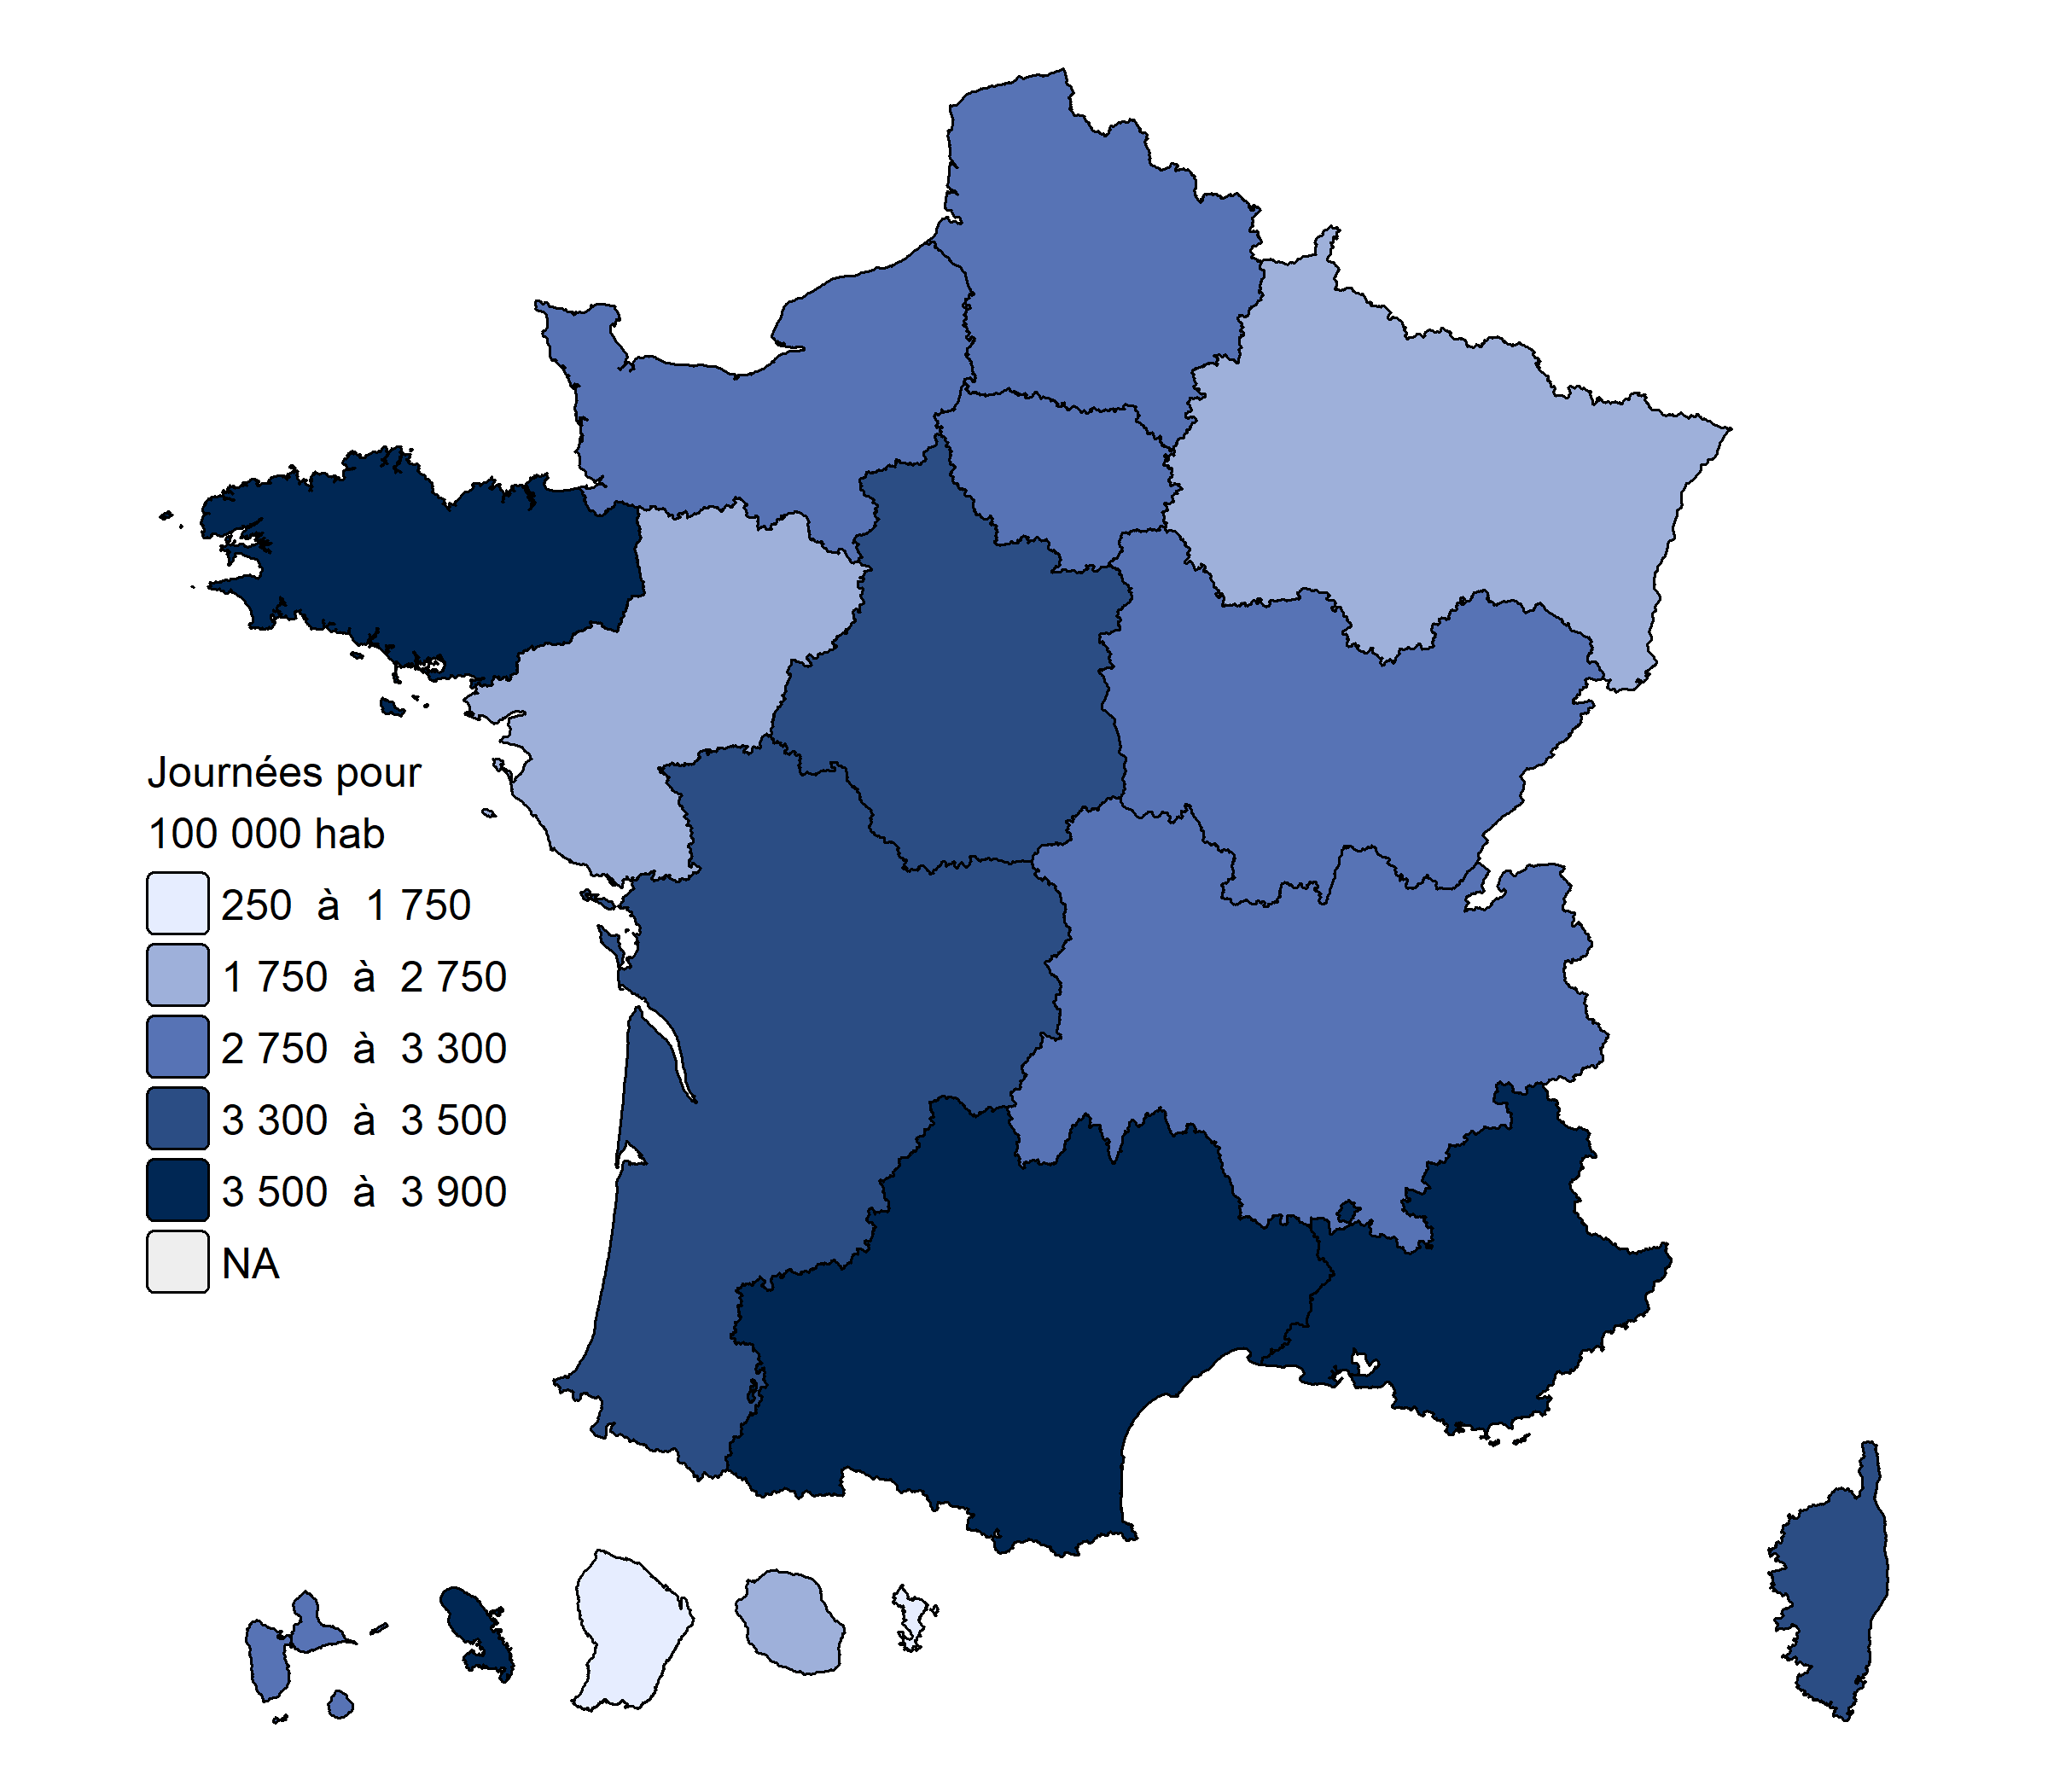

 | Source : PMSI, ATIH

% chirurgie ambulatoire
Sommaire

 | Carte 1 ● Taux global de chirurgie ambulatoire par régions en 2023
 | Sources : ATIH, PMSI-MCO, 2023.
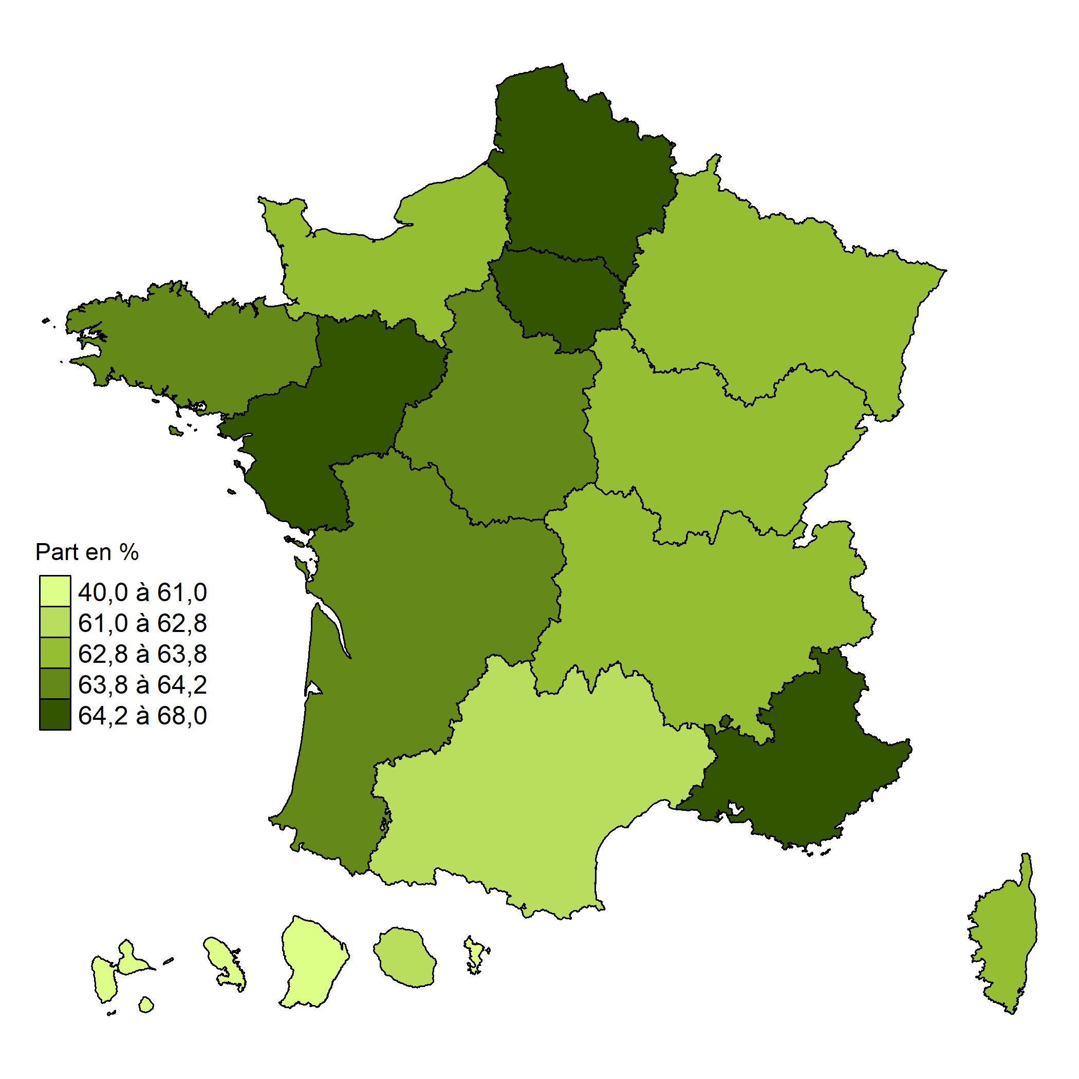
 | Auvergne-Rhône-Alpes | 63.7%
 | Bourgogne-Franche-Comté | 63.3%
 | Bretagne | 64.0%
 | Centre-Val-de-Loire | 63.9%
 | Corse | 63.8%
 | Grand-Est | 62.8%
 | Hauts-de-France | 64.3%
 | Ile-de-France | 66.7%
 | Normandie | 62.8%
 | Nouvelle Aquitaine | 64.1%
 | Occitanie | 62.2%
 | Pays de la Loire | 68.0%
 | Provence-Alpes-Côte d'Azur | 65.2%
 | ZZ-Guadeloupe | 60.3%
 | ZZ-Guyane | 40.0%
 | ZZ-Martinique | 56.4%
 | ZZ-Réunion | 62.1%
 | ZZ-Mayotte | 54.5%
 | France | 64.4%

maison de santé PPFNL
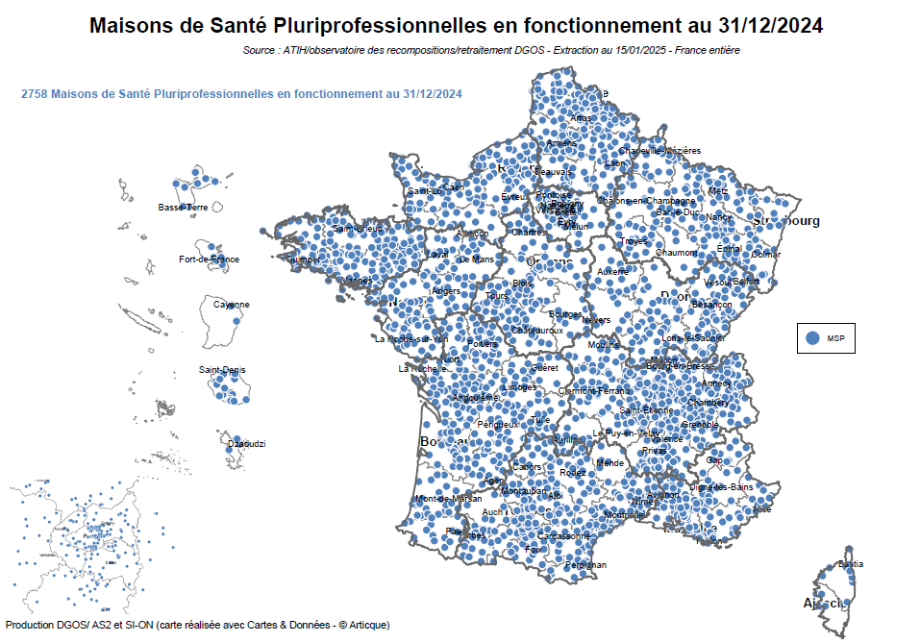
Sommaire

 | Carte 1 ● Maisons de santé pluriprofessionnelles en fonctionnement au 31/12/2024
 | Source : ATIH/observatoire des recompositions/retraitement DGOS
 | Champ : France entière

centre de santé PPFNL
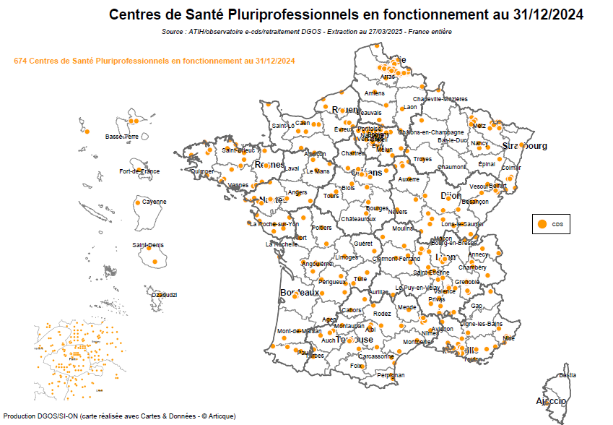
Sommaire

 | Carte 2 ● Centres de santé pluriprofessionnels en fonctionnement au 31/12/2021
 | Source : ATIH/observatoire des recompositions/retraitement DGOS
 | Champ : France entière

couverture de pop par une CPTS
Sommaire

 | Carte 2 ● Ventilation régionale du taux de la couverture de la population par une CPTS au 31/12/2024

 | Source des données : Caisse Nationale de l'Assurance Maladie (CNAM)
 | Retraitement : Direction Générale de l'Offre de Soins - Bureau AS2
 | Date : Données au 31/12/2024

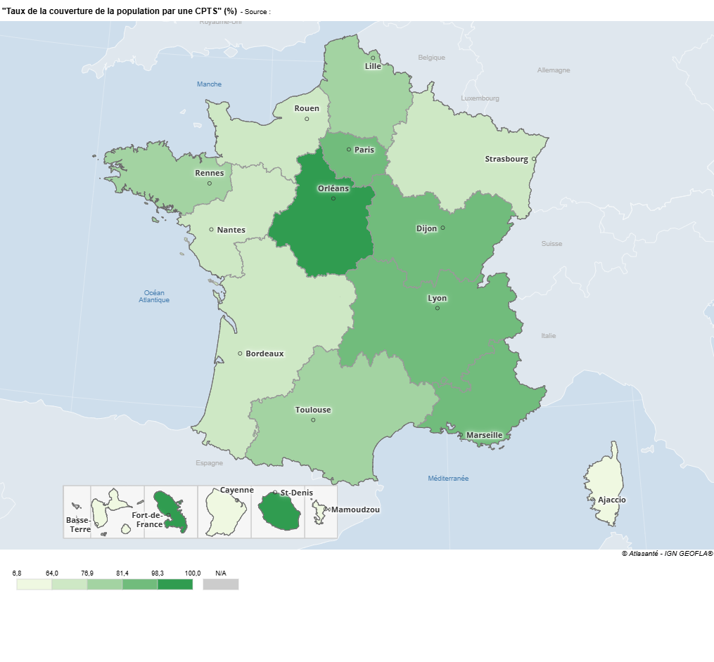
 | Code région | Libellé Région | Taux de la couverture de la population par une CPTS
 | 84 | Auvergne-Rhône-Alpes | 81.4%
 | 27 | Bourgogne-Franche-Comté | 87.8%
 | 53 | Bretagne | 77.4%
 | 24 | Centre-Val de Loire | 98.3%
 | 94 | Corse | 6.8%
 | 44 | Grand Est | 72.9%
 | 01 | Guadeloupe | 23.4%
 | 03 | Guyane | 63.0%
 | 32 | Hauts-de-France | 79.1%
 | 11 | Île-de-France | 83.4%
 | 04 | La Réunion | 100.0%
 | 02 | Martinique | 100.0%
 | 06 | Mayotte | 12.0%
 | 28 | Normandie | 64.0%
 | 75 | Nouvelle-Aquitaine | 68.8%
 | 76 | Occitanie | 76.9%
 | 52 | Pays de la Loire | 72.3%
 | 93 | Provence Alpes Côte d'Azur | 92.7%

